Sheet1
과목명 | 마이크로프로세서 및 실습
분반 | 1
학번 | 2013136025
이름 | 김용규
과제명 | Arduboy
번호 | 부품명 | 단가 | 수량(EA) | 가격 | 링크 | 사진
1 | 아두이노용 I2C OLED Module (1.3인치) | 9,700 | 1 | 9,700 | http://www.eleparts.co.kr/EPXDYVCA | 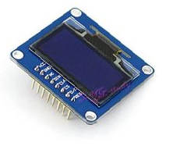
2 | 조이스틱 쉴드 | 7200 | 1 | 7200 | http://www.devicemart.co.kr/1076924
3

 |  |  | 최종가격 | 16,900

